Движение товаров
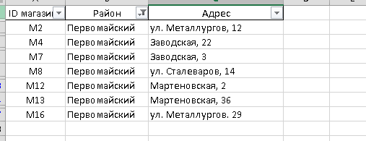
ID операции | Время | ID магазина | Артикул | Количество упаковок, шт. | Тип операции | Цена руб./шт.
953 | 2021-06-03 | M12 | 20 | 180 | Поступление | 80
954 | 2021-06-03 | M12 | 20 | 58 | Продажа | 80
...

